ゲーム画面
目次へ |  | イラスト、デザイン、配置等は仮のものです

 | タイトル画面 |  |  |  | ホーム画面

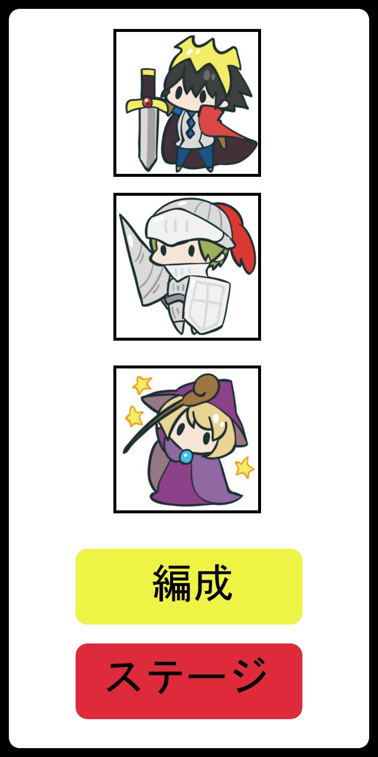

 |  |  | タイトル文字

 |  |  |  |  |  |  | 編成しているキャラのアイコン

 |  |  | 画面をタップするとホーム画面へ

 |  |  | 背景はキャラを配置したりする

 |  |  |  |  |  |  | 編成ボタン：タップでキャラ編成画面へ

 |  |  |  |  |  |  | ステージボタン；タップでステージ選択画面へ

 | 編成画面 |  |  |  |  | ステージ選択画面
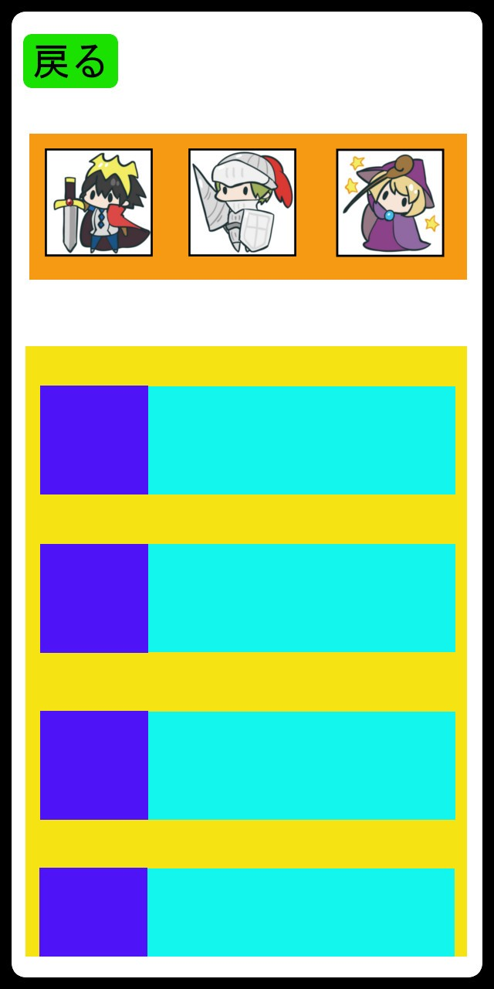
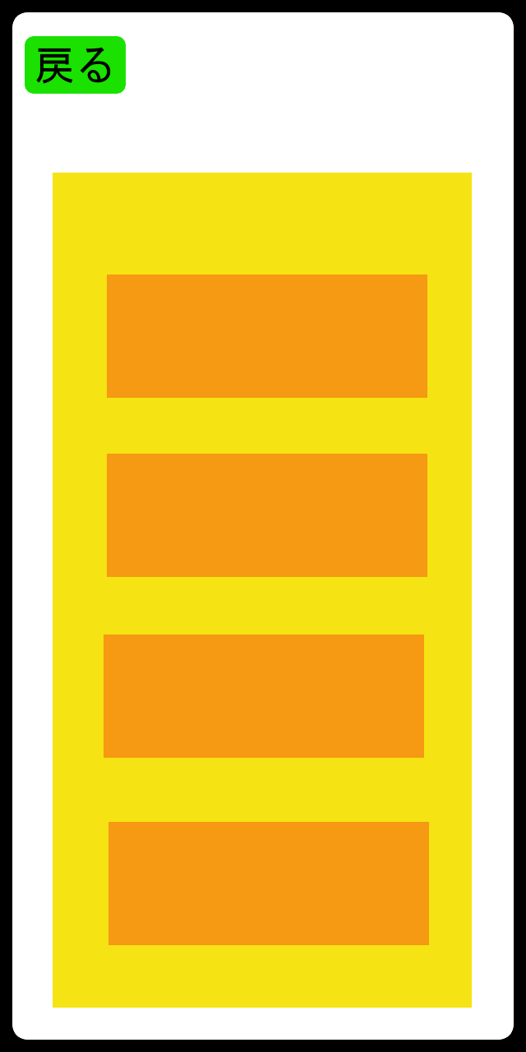
戻るボタン
タップでホームへ

 |  |  | 編成中のキャラ
 |  |  |  |  |  |  |  | 黄色：ステージ一覧
 |  |  |  |  |  |  |  | オレンジ：ステージ名

 |  |  | 黄色：所持しているすべてのキャラ一覧 |  |  |  |  | ・一覧部分は上下スワイプでスクロール
 |  |  | 青色：キャラのアイコン |  |  |  |  | （ステージ数次第ではスクロールはしない）
 |  |  | 水色：キャラの性能(サイコロの目、範囲、必殺技など)
 |  |  |  |  |  |  |  | ・ステージ名部分をタップ時、開始するかのダイアログを表示
 |  |  | ・一覧部分は上下スワイプでスクロール
 |  |  | ・アイコン部分をタップしたまま編成場所まで持っていくと編成される |  |  |  |  |  |  | ダイアログイメージ
 |  |  | ・一覧部分には編成中のキャラも表示 |  |  |  |  |  |  | 緑：テキスト「ステージ○○を開始しますか？」
 |  |  | 編成中キャラはグレーアウトして編成中の文字を表示 |  |  |  |  |  |  | 青：肯定ボタン
 |  |  |  |  |  |  |  |  |  | オレンジ：否定ボタン

 |  |  |  |  |  |  |  |  |  | ・肯定ボタンタップでバトル画面へ
 |  |  |  |  |  |  |  |  |  | ・否定ボタンタップでダイアログが消える
 |  |  |  |  |  |  |  |  |  | ・ダイアログ表示中はステージ選択画面の
 |  |  |  |  |  |  |  |  |  | 他操作は非アクティブ

 | バトル画面
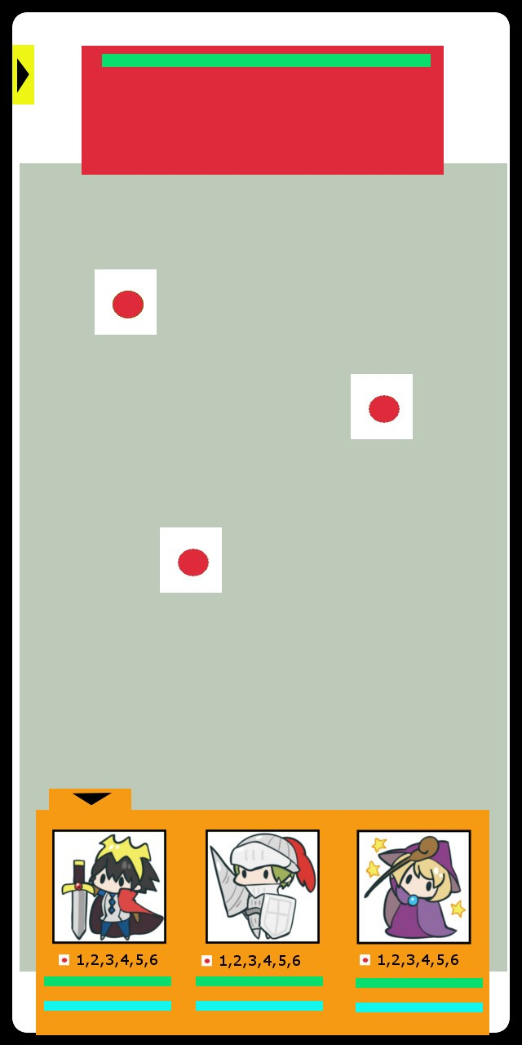
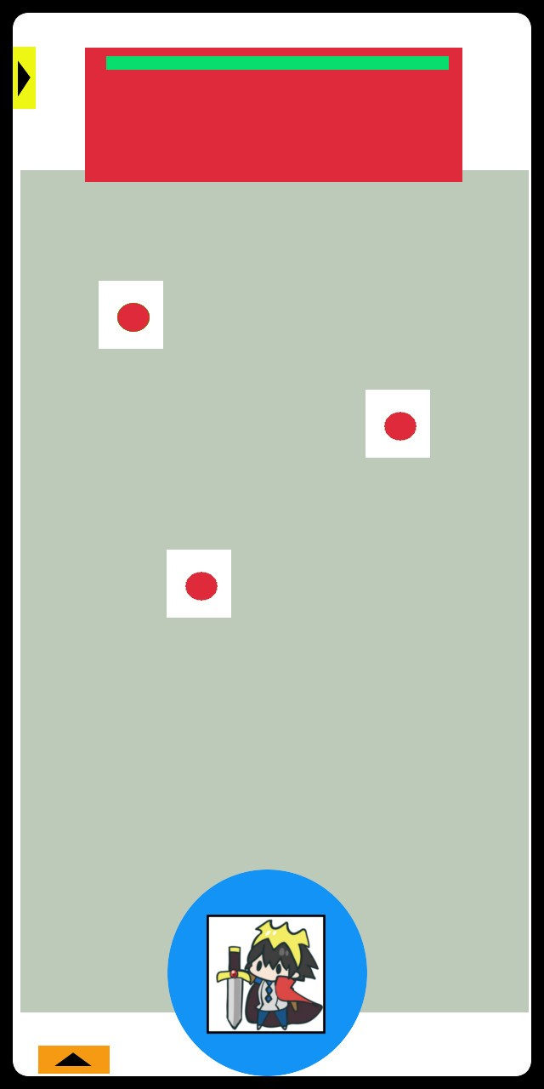
 |  |  |  | 赤：敵画像を表示
 |  |  |  | 緑：敵HP
ステージから出る用のタブ |  |  |  | 複数体いるときは敵をタップで攻撃対象を切り替える
開くと「敗北になるがステージから出るか」
といった旨のメッセージが表示
「はい」を選択で負けリザルトへ

 |  |  |  | 灰：フィールド |  |  |  |  | ・編成タブを閉じると選択したキャラとそのキャラの範囲が表示
 |  |  |  | サイコロはフィールド上のみ配置される |  |  |  |  | 編成タブは左下矢印タップで開く
 |  |  |  | サイコロが転がる際はフィールドの端にぶつかってバウンド |  |  |  |  | ・フリック操作(飛ばしたい方向にスワイプ)又は引っ張り操作（モンストとかのあれ）
 |  |  |  |  |  |  |  |  | でサイコロ（キャラクター）が転がっていく
 |  |  |  |  |  |  |  |  | （操作はどちらにするかは実際のプレイ感から選択）
 |  |  |  |  |  |  |  |  | ・その他細かい操作周りの説明はシステムのシート参照
 |  |  |  |  |  |  |  |  | システムへ

 |  |  |  | オレンジ：編成しているキャラのタブ
 |  |  |  | ・キャラ毎にアイコン、キャラの出せるサイコロの出目、HP、必殺技ゲージある
 |  |  |  | ・投げるキャラを選択等はここで行う
 |  |  |  | ・左上矢印をタップでタブは閉じる

 | リザルト

 | 現状勝ち負けの表示とタップでステージに戻るといったことが書いてある画面が表示される
 | 敵に与えたダメージとか消費したサイコロの数とかでスコアを表示してもいいかも

